策划案
知交系统

1 | 设计目的
 | 1 | 玩家情感寄托，做足女性对男性角色的喜爱、依赖及交互
 | 2 | 获取卡牌的前提，需要先解锁知交

2 | 设计思路
 | 1 | 人物
 | 2 | 赠礼
 | 3 | 支线
 | 4 | 知愿卡
 | 5 | 换装

3 | 系统规则
 | 1 | 人物
 |  | 1 | 功能说明
 |  |  | 4个男性角色，1个女性角色，后续可再增加
 |  |  | 作为知交的载体

 |  | 2 | 结识方式：关卡（主线）

 |  | 3 | 结识要求
 |  |  | 人物 | 关卡
 |  |  | A | 第1卷
 |  |  | B | 第2卷
 |  |  | C | 第5卷
 |  |  | D | 第10卷 |  |  |  | 系数A | 1
 |  |  | E | 第15卷 |  |  |  | 系数B | 2.5
 |  |  |  |  |  |  |  | 系数C | 7
 |  | 4 | 人物属性
 |  |  | 好感度：用于解锁支线剧情 |  |  |  |  | 每天3小时
 |  |  | 提升方法：赠礼、主线、支线剧情选择 |  |  |  |  | 0.5小时一次
 |  |  | 好感度 | 好感等级 | 好感等级称谓 | 差值 |  | 差值 | 预计时长 | 累计好感度 |  | 平均10好感
 |  |  | 0 | 1 | 萍水相逢 | 60 |  | 60 | 6 | 0
 |  |  | 60 | 2 | 一见如故 | 80 |  | 80 | 8 | 60
 |  |  | 140 | 3 | 推心置腹 | 120 |  | 120 | 12 | 140
 |  |  | 260 | 4 | 亲密无间 | 450 |  | 450 | 18 | 260
 |  |  | 710 | 5 | 纸短情长 | 625 |  | 625 | 25 | 710
 |  |  | 1335 | 6 | 心有灵犀 | 1125 |  | 1125 | 45 | 1335
 |  |  | 2460 | 7 | 情深义重 | 1950 |  | 1950 | 78 | 2460
 |  |  | 4410 | 8 | 琴心相挑 | 2750 |  | 2750 | 110 | 4410
 |  |  | 7160 | 9 | 情比金坚 | 9100 |  | 9100 | 130 | 7160
 |  |  | 16260 | 10 | 花好月圆 | 13300 |  | 13300 | 190 | 16260
 |  |  | 29560 | 11 | 天长地久 | 17500 |  | 17500 | 250 | 29560
 |  |  | 47060 | 12 | 海誓山盟 | 25200 |  | 25200 | 360 | 47060

 | 2 | 赠礼
 |  | 1 | 功能说明
 |  |  | 玩家通过寻访、商城礼包获取礼物，赠送给某个知交，以增加其好感度

 |  | 2 | 礼物可增加知交好感度，不同知交对礼物有不同的喜好，喜好程序影响其好感度
 |  |  | 设普通为1，喜欢为1.5，厌恶为0.5
 |  |  |  |  |  |  | 1.5 | 0.5
 |  |  | 序号 | 礼物 | 好感度（普通） | 获取方式 | 好感度（喜欢） | 好感度（厌恶）
 |  |  | 1 | 桃子 | 6 | 寻访 | 9 | 3
 |  |  | 2 | 荔枝 | 6 | 寻访 | 9 | 3
 |  |  | 3 | 古琴 | 6 | 寻访 | 9 | 3
 |  |  | 4 | 青铜镜 | 6 | 寻访 | 9 | 3
 |  |  | 5 | 落花簪 | 8 | 寻访 | 12 | 4
 |  |  | 6 | 泣血刃 | 8 | 寻访 | 12 | 4
 |  |  | 7 | 仕女图 | 8 | 寻访 | 12 | 4
 |  |  | 8 | 凤凰镜 | 10 | 寻访 | 15 | 5
 |  |  | 9 | 九眼天珠 | 10 | 寻访 | 15 | 5
 |  |  | 10 | 三彩骏马 | 10 | 寻访 | 15 | 5
 |  |  | 11 | 凤首箜篌 | 10 | 寻访 | 15 | 5
 |  |  | 12 | 白玉棋盘 | 10 | 寻访 | 15 | 5
 |  |  | 13 | 张旭的字帖 | 10 | 寻访 | 15 | 5
 |  |  | 14 | 鎏金青铜马 | 10 | 寻访 | 15 | 5
 |  |  | 15 | 三彩南瓜罐 | 14 | 寻访 | 21 | 7
 |  |  | 16 | 秘色瓷手镯 | 14 | 寻访 | 21 | 7
 |  |  | 17 | 吴道子的画 | 14 | 寻访 | 21 | 7
 |  |  | 18 | 鎏金铜佛像 | 14 | 寻访 | 21 | 7
 |  |  | 19 | 唐花纹香盒 | 20 | 寻访 | 30 | 10
 |  |  | 20 | 玛瑙天珠手串 | 20 | 寻访 | 30 | 10

 | 3 | 支线
 |  | 1 | 功能说明
 |  |  | 玩家达到好感度要求可解锁支线任务，完成支线剧情，解锁更多卡牌
 |  |  | 完成支线任务需要携带该知交相关卡牌

 |  | 2 | 支线任务配置
 |  |  | 任务ID | 人物ID | 好感等级 | 任务完成条件 |  |  |  |  | 卡牌ID |  | 任务ID | 人物ID
 |  |  | 101 | 1 | 2 | 人物1卡组，总属性≥100,000 |  |  |  |  | 101 |  | 101-199 | 1
 |  |  | 102 | 1 | 3 | 人物1卡组，才华属性≥500,000 |  |  |  |  | 102 |  | 201-299 | 2
 |  |  | 103 | 1 | 4 | 人物1卡组，聪慧属性≥1,000,000或魅力属性≥1,000,000 |  |  |  |  | 103 |  | 301-399 | 3
 |  |  | 104 | 1 | 5 | 人物1卡组，才华属性≥3,000,000或威严属性≥3,000,000 |  |  |  |  | 104 |  | 401-499 | 4
 |  |  | 105 | 1 | 6 | 人物1卡组，威严属性≥8,000,000 |  |  |  |  | 105 |  | 501-599 | 5
 |  |  | 106 | 1 | 7 | 人物1卡组，总属性≥150,000,000 |  |  |  |  | 106
 |  |  | 107 | 1 | 8 | 人物1卡组，才华属性≥200,000,000或聪慧属性≥200,000,000 |  |  |  |  | 107
 |  |  | 108 | 1 | 9 | 人物1卡组，聪慧属性≥400,000,000或威严属性≥400,000,000 |  |  |  |  | 108
 |  |  | 109 | 1 | 10 | 人物1卡组，魅力属性≥600,000,000或才华属性≥600,000,000 |  |  |  |  | 109
 |  |  | 110 | 1 | 11 | 人物1卡组，威严属性≥1,000,000,000 |  |  |  |  | 110
 |  |  | 111 | 1 | 12 | 人物1卡组，总属性≥1,500,000,000 |  |  |  |  | 111

 |  | 3 | 解锁
 |  |  | 前置要求：好感度达到要求时即可解锁支线剧情任务
 |  |  | 进入规则： | 1.进入时从第一张开始播放
 |  |  |  | 2.若当中退出系统或关闭游戏，重新进入时回到上次播放位置（记录在客户端）
 |  |  |  | 3.若玩家更换设备登录，则从第一张开始播放（完成状态记录在服务端）

 |  | 4 | 回顾
 |  |  | 前置要求：已完成该支线
 |  |  | 回顾规则： | 1.每次进入时都从第一张开始播放
 |  |  |  | 2.若遇到玩家抉择，则需根据上一次的玩家选择进行播放，不必重新选择

 | 4 | 知愿卡
 |  | 1 | 功能说明
 |  |  | 展示该人物下可能获得的卡牌

 |  | 2 | 展示内容
 |  |  | 卡牌信息
 |  |  | 解锁信息

 | 5 | 换装（1.0先不做）

界面规则
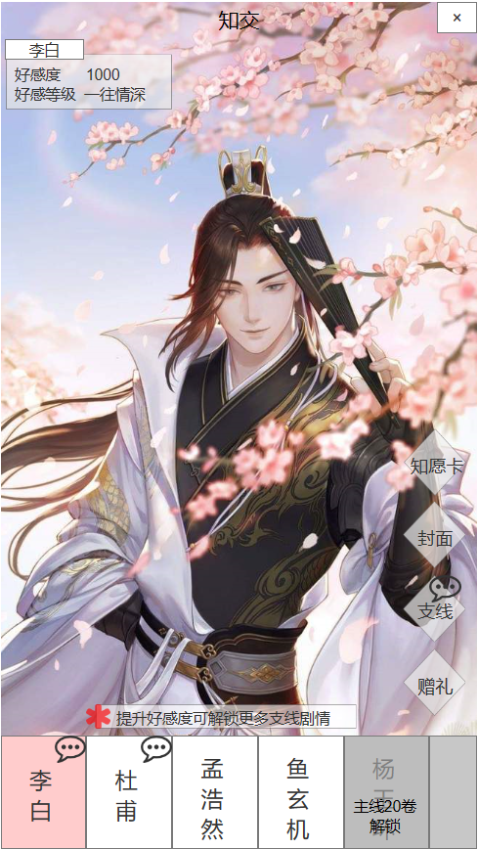
1
1.知交主界面
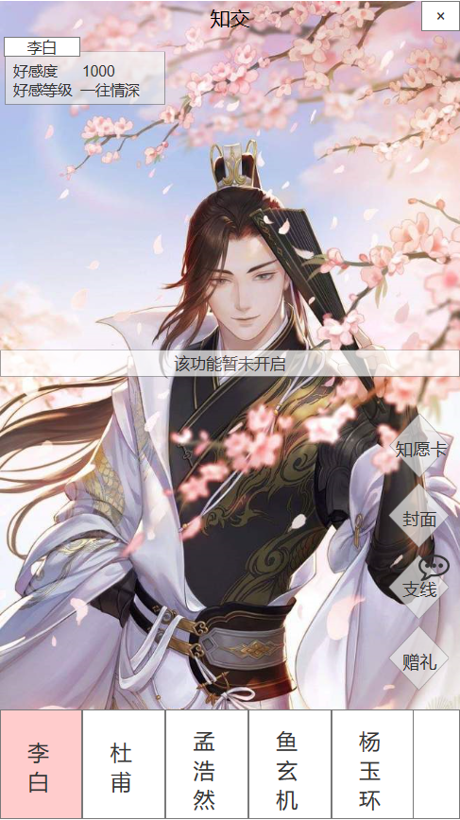
 | 序号 | 操作 | 说明
 | 1 | 点击关闭按钮 | 返回主界面
 | 2 | 点击知愿卡按钮 | 弹出知愿卡弹窗
 | 3 | 点击封面按钮 | 1.轻提示：系统暂未开启 2.（之后的版本再做）
 | 4 | 点击支线按钮 | 弹出支线弹窗
 | 5 | 点击赠礼按钮 | 弹出礼物列表
 | 6 | 点击人物名称按钮 | 切换人物，刷新名称、好感度、好感等级、人物背景、人物形象。未解锁的人物不可点击。
 | 7 | 拖动底部人物名称 | 左右拖动可查看更多人物（当前5人，界面显示4个半用于提示可拖动）

 | 序号 | 提示 | 说明
 | 8 | 提升好感度提示 | 每次进入知交界面提示2后消失
 | 9 | 功能未开启提示 | 未开启功能统一提示

9

2

3

4

5
8
7

6
 | 知交解锁规则： |  |  | 人物 | 解锁关卡
 | 知交排序规则：根据知交ID排序 |  |  | A | 第1卷
 | 知交好感升级：查看知交好感升级表 |  |  | B | 第2卷
 |  |  |  | C | 第5卷
 |  |  |  | D | 第10卷
 |  |  |  | E | 第15卷

2.知交人物切换
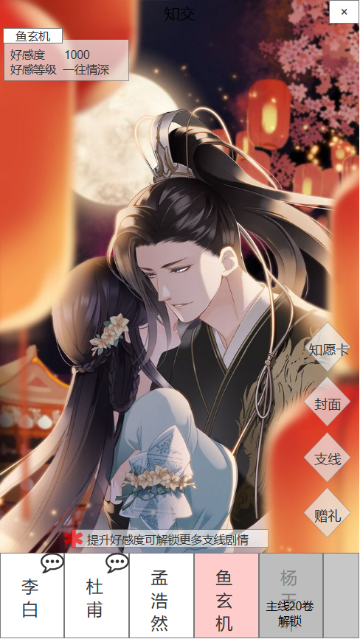

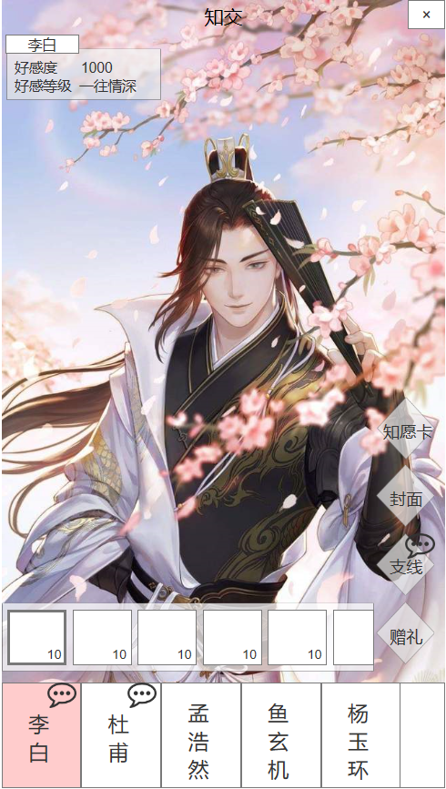
3.赠礼

 | 序号 | 操作 | 说明
 | 1 | 选中礼物 | 弹出礼物数量弹窗
 | 2 | 选择赠礼 | 收回礼物列表
 | 3 | 点击支线按钮 | 收回礼物列表，弹出支线弹窗
 | 4 | 点击封面按钮 | 收回礼物列表，弹出轻提示
 | 5 | 点击知愿卡按钮 | 收回礼物列表，弹出知愿卡弹窗

 | 礼物排序规则：好感度从高到低排序
 | 知交对礼物有喜好态度区分，不同态度影响增加的好感值
 | 知交礼物喜好表

5

425

325

1
25

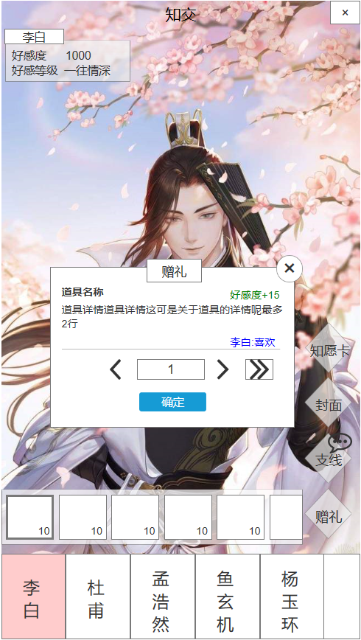
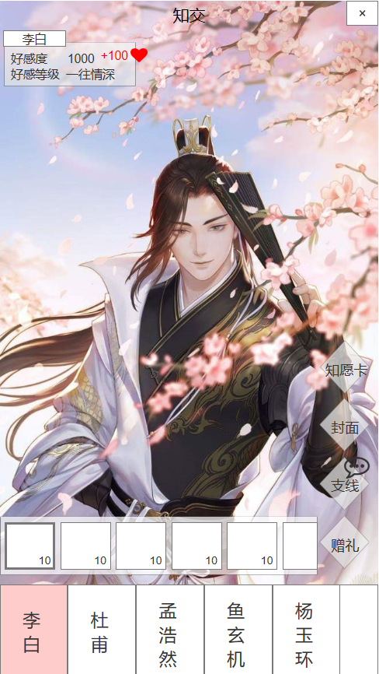
4.赠礼弹窗
7
 | 序号 | 操作 | 说明
 | 1 | 输入数字 | 供玩家直接输入数量，输入不做上限
 | 2 | 点击左按钮 | 输入框数量-1
 | 3 | 点击右按钮 | 输入框数量+1
 | 4 | 点击最右按钮 | 输入框数量显示为该礼物可赠送最大值
 | 5 | 点击确定按钮 | 确定赠送，增加好感度
 | 6 | 点击关闭按钮 | 关闭弹窗

 | 序号 | 提示 | 说明
 | 7 | 赠送成功 | 好感度增加
 | 8 | 赠送失败 | 提示“输入数量超过拥有数量”，显示2s后自动消失
6
8
 | 绿字好感度：每次进入显示数量为1的好感度，随着数量变化而变化
输入数量超过拥有数量

1
41
25

3

5

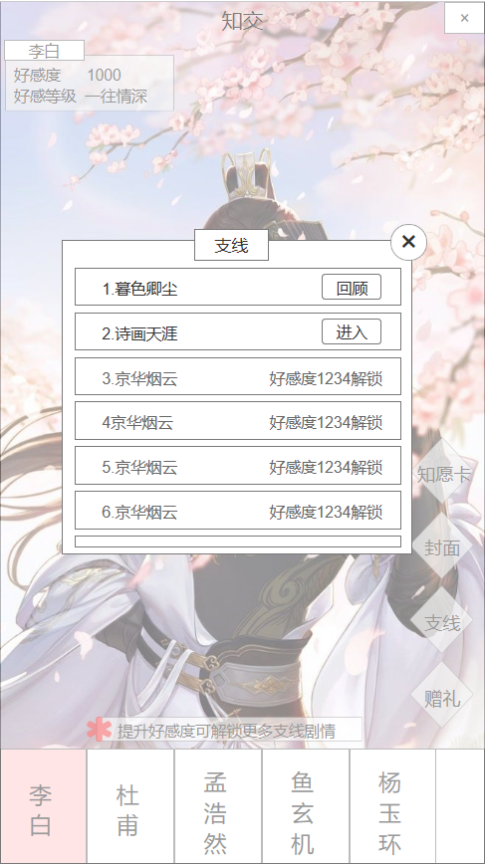
5.支线弹窗

3
1
2
 | 序号 | 操作 | 说明
 | 1 | 点击回顾按钮 | 前置要求：好感度达到要求时即可解锁支线剧情任务 进入规则： 1.进入时从第一张开始播放 2.若当中退出系统或关闭游戏，重新进入时回到上次播放位置（记录在客户端） 3.若玩家更换设备登录，则从第一张开始播放（完成状态记录在服务端）
 | 2 | 点击进入按钮 | 前置要求：已完成该支线 回顾规则： 1.每次进入时都从第一张开始播放 2.若遇到玩家抉择，则需根据玩家首次选择直接进行播放，不必重新选择
 | 3 | 点击关闭按钮 | 关闭弹窗

 | 支线任务触发条件：支线任务触发条件表
 | 支线任务完成条件：支线任务完成条件表

6.知愿卡弹窗

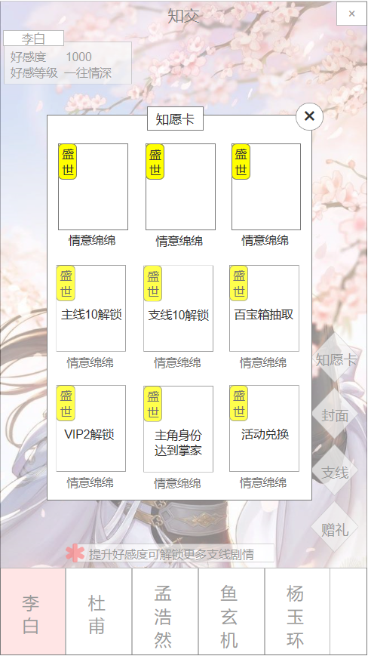
 | 序号 | 操作 | 说明
 | 1 | 点击关闭按钮 | 关闭弹窗

1

 | 卡牌排序规则：根据资质从底到高排序

